Sprint 1
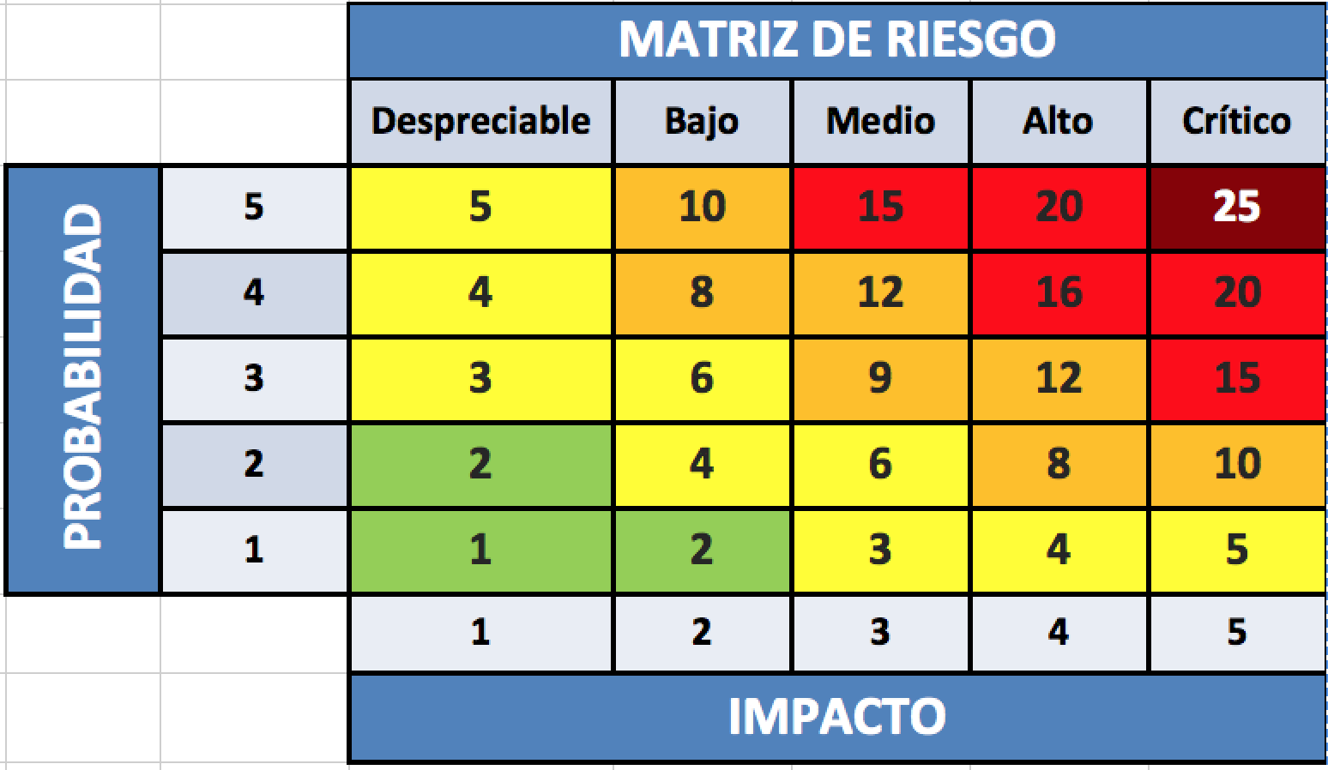
Hoja de Control Sprint #1 Backlog + Burn Down Chart + Riesgo

Project | “ Modelo predictivo de ataques basado en comportamiento anómalo de los usuarios ”
Sprint # | 1 |  | Días Inicio Sprint |  |  | 0 |  | Inicio Puntos de Historia |  |  | 42
Fecha de Inicio | 2019-12-09 |  | Días Termino Sprint |  |  | 21 |  | Término Puntos de Historia |  |  | 0

 |  |  | Semana 1 |  |  |  |  |  |  | Semana 2 |  |  |  |  |  |  | Semana 3
 |  |  | 1 | 2 | 3 | 4 | 5 | 6 | 7 | 8 | 9 | 10 | 11 | 12 | 13 | 14 | 15 | 16 | 17 | 18 | 19 | 20 | 21
ID Tarea | Descripción | Estimación Inicial | 2019-12-09 | 2019-12-10 | 2019-12-11 | 2019-12-12 | 2019-12-13 | 2019-12-14 | 2019-12-15 | 2019-12-16 | 2019-12-17 | 2019-12-18 | 2019-12-19 | 2019-12-20 | 2019-12-21 | 2019-12-22 | 2019-12-23 | 2019-12-24 | 2019-12-25 | 2019-12-26 | 2019-12-27 | 2019-12-28 | 2019-12-29
HU-PA07.T1 | Investigar con que herramientas se puden detectar patrones anómalos de comportamiento en los usuarios de una red. | 5 | 3 | 3 | 0 | 0 | 0 | 0 | 0 | 0 | 0 | 0 | 0 | 0 | 0 | 0 | 0 | 0 | 0 | 0 | 0 | 0 | 0
HU-PA07.T2 | Programar un codigo que logre detectar patrones anómalos. | 8 | 5 | 5 | 5 | 5 | 5 | 5 | 5 | 0 | 0 | 0 | 0 | 0 | 0 | 0 | 0 | 0 | 0 | 0 | 0 | 0 | 0
HU-PA07.T3 | Efectuar pruebas que involucren al codigo creado y al dispositivo que envía logs. | 5 | 1 | 1 | 1 | 1 | 1 | 1 | 1 | 1 | 0 | 0 | 0 | 0 | 0 | 0 | 0 | 0 | 0 | 0 | 0 | 0 | 0
HU-PA09.T1 | Coordinar Horario con profesor Guía Asistir a reunión y mostrar avances o realizar consultas Coordinar requerimientos de Product Owner Actualizar bitácora de reuniones | 2 | 2 | 2 | 2 | 2 | 2 | 2 | 2 | 2 | 2 | 2 | 2 | 2 | 2 | 0 | 0 | 0 | 0 | 0 | 0 | 0 | 0
HU-PA10.T1 | Coordinar Horario con Cliente Asistir a reunión y mostrar avances o realizar consultas Coordinar requerimientos de Product Owner Actualizar bitácora de reuniones | 2 | 2 | 2 | 2 | 2 | 2 | 2 | 2 | 2 | 2 | 2 | 2 | 2 | 2 | 0 | 0 | 0 | 0 | 0 | 0 | 0 | 0
HU-PA11.T1 | _ Actualizar el Plan del Proyecto de Control de Cambios _ Actualizar el Plan del Sprint _ Integrar Plan del Sprint al Anexo de la Memoria | 2 | 2 | 2 | 2 | 2 | 2 | 2 | 2 | 2 | 2 | 2 | 2 | 2 | 2 | 2 | 2 | 0 | 0 | 0 | 0 | 0 | 0
HU-PA12.T1 | _ Actualizar el Plan del Proyecto de Control de la Configuración _ Actualizar el Plan del Sprint _ Integrar Plan del Sprint al Anexo de la Memoria | 2 | 2 | 2 | 2 | 2 | 2 | 2 | 2 | 2 | 2 | 2 | 2 | 2 | 2 | 2 | 2 | 2 | 2 | 0 | 0 | 0 | 0
HU-PA13.T1 | _ Actualizar el Plan del Proyecto Plan de Calidad _ Actualizar el Plan del Sprint _ Integrar Plan del Sprint al Anexo de la Memoria | 2 | 2 | 2 | 2 | 2 | 2 | 2 | 2 | 2 | 2 | 2 | 2 | 2 | 2 | 2 | 2 | 2 | 2 | 2 | 0 | 0 | 0
HU-PA14.T1 | _ Actualizar el Plan del Proyecto de Gestión de Riesgos _ Actualizar el Plan del Sprint _ Integrar Plan del Sprint al Anexo de la Memoria | 2 | 2 | 2 | 2 | 2 | 2 | 2 | 2 | 2 | 2 | 2 | 2 | 2 | 2 | 2 | 2 | 2 | 0 | 0 | 0 | 0 | 0
HU-PA15.T1 | _ Actualizar el Plan del Proyecto del Cronograma _ Actualizar el Plan del Sprint _ Integrar Plan del Sprint al Anexo de la Memoria | 2 | 2 | 2 | 2 | 2 | 2 | 2 | 2 | 2 | 2 | 2 | 2 | 2 | 2 | 2 | 2 | 2 | 2 | 2 | 2 | 0 | 0
HU-PA16.T1 | Subir Códigos del entregable a Github, comentar los Commit o Branch y Documentar | 2 | 2 | 2 | 2 | 2 | 2 | 2 | 2 | 2 | 2 | 2 | 2 | 2 | 2 | 2 | 2 | 2 | 2 | 2 | 2 | 2 | 0
HU-PA17.T1 | Realizar todas las pruebas necesarias para que el entregable quede sin errores y funcionando en producción, luego generar el Release en GitHub, asignar un TAG y documentar | 2 | 2 | 2 | 2 | 2 | 2 | 2 | 2 | 2 | 2 | 2 | 2 | 2 | 2 | 2 | 2 | 2 | 2 | 2 | 2 | 0 | 0
HU-PA18.T1 | Entregar el documento al Cliente, para que tome conocimiento de todos los atributos o requisitos que se consideraron en el entregable, e indique si tiene observaciones | 2 | 2 | 2 | 2 | 2 | 2 | 2 | 2 | 2 | 2 | 2 | 2 | 2 | 2 | 2 | 2 | 0 | 0 | 0 | 0 | 0 | 0
HU-PA19.T1 | Reunir todas las evidencias de avance del Sprint y redactar el Documento enfocandose en todos los puntos de la Pauta de corrección | 2 | 2 | 2 | 2 | 2 | 2 | 2 | 2 | 2 | 2 | 2 | 2 | 2 | 2 | 2 | 2 | 2 | 0 | 0 | 0 | 0 | 0
HU-PA20.T1 | Reunir todas las evidencias de avance del Sprint y redactar el PowerPonit enfocandose en todos los puntos de la Pauta de corrección | 2 | 2 | 2 | 2 | 2 | 2 | 2 | 2 | 2 | 2 | 2 | 2 | 2 | 2 | 2 | 2 | 2 | 0 | 0 | 0 | 0 | 0

 | Unidades restantes (Actual) | 42 | 33 | 33 | 30 | 30 | 30 | 30 | 30 | 25 | 24 | 24 | 24 | 24 | 24 | 20 | 20 | 16 | 10 | 8 | 6 | 2 | 0
 | Unidades restantes (Ideal) |  | 40.0 | 38.0 | 36.0 | 34.0 | 32.0 | 30.0 | 28.0 | 26.0 | 24.0 | 22.0 | 20.0 | 18.0 | 16.0 | 14.0 | 12.0 | 10.0 | 8.0 | 6.0 | 4.0 | 2.0 | 0.0

Burn Down Chart Sprint #1
ID TAREA | TAREA | PTS HISTORIA
HU-PA07.T1 | Investigar que es una anomalia en la red. | 5
HU-PA07.T2 | Setear el panel apropiado para esta visualización. | 8
HU-PA07.T3 | Efectuar comprobacion de anomalía en el equipo que la este reportando. | 5
HU-PA09.T1 | Coordinar Horario con profesor Guía Asistir a reunión y mostrar avances o realizar consultas Coordinar requerimientos de Product Owner Actualizar bitácora de reuniones | 2
HU-PA10.T1 | Coordinar Horario con Cliente Asistir a reunión y mostrar avances o realizar consultas Coordinar requerimientos de Product Owner Actualizar bitácora de reuniones | 2
HU-PA11.T1 | _ Actualizar el Plan del Proyecto de Control de Cambios _ Actualizar el Plan del Sprint _ Integrar Plan del Sprint al Anexo de la Memoria | 2
HU-PA12.T1 | _ Actualizar el Plan del Proyecto de Control de la Configuración _ Actualizar el Plan del Sprint _ Integrar Plan del Sprint al Anexo de la Memoria | 2
HU-PA13.T1 | _ Actualizar el Plan del Proyecto Plan de Calidad _ Actualizar el Plan del Sprint _ Integrar Plan del Sprint al Anexo de la Memoria | 2
HU-PA14.T1 | _ Actualizar el Plan del Proyecto de Gestión de Riesgos _ Actualizar el Plan del Sprint _ Integrar Plan del Sprint al Anexo de la Memoria | 2
HU-PA15.T1 | _ Actualizar el Plan del Proyecto del Cronograma _ Actualizar el Plan del Sprint _ Integrar Plan del Sprint al Anexo de la Memoria | 2
HU-PA16.T1 | Subir Códigos del entregable a Github, comentar los Commit o Branch y Documentar | 2
HU-PA17.T1 | Realizar todas las pruebas necesarias para que el entregable quede sin errores y funcionando en producción, luego generar el Release en GitHub, asignar un TAG y documentar | 2
HU-PA18.T1 | Entregar el documento al Cliente, para que tome conocimiento de todos los atributos o requisitos que se consideraron en el entregable, e indique si tiene observaciones | 2
HU-PA19.T1 | Reunir todas las evidencias de avance del Sprint y redactar el Documento enfocandose en todos los puntos de la Pauta de corrección | 2
HU-PA20.T1 | Reunir todas las evidencias de avance del Sprint y redactar el PowerPonit enfocandose en todos los puntos de la Pauta de corrección | 2

Seguimiento de Riesgo del Sprint
 |  | Fecha
 |  | Sem-1 |  |  | Sem-2 |  |  | Sem-3
N° | Riesgo | Prob | Impact | Riesgo | Prob | Impact | Riesgo | Prob | Impact | Riesgo
HU-PA07.RSK07 | Desconocer el como crear patrones de detección de anomalías. | 3 | 3 | 9 | 2 | 3 | 6 | 2 | 2 | 4
HU-PA08.RSK10 | No contar con los conocimientos necesarios para desarrollar la creacion de reglas o codigo en lengauje Python. | 4 | 4 | 16 | 3 | 4 | 12 | 2 | 4 | 8
Análisis de riesgo del Sprint

